상품제안서
볼빅 비스무스 플러스 3구 에이밍 컨트롤 골프티 높이 조절티세트 (3pc) | 상품코드: F26007

 |  |  |  |  |  |  | 02-412-0044 | www.easy1.co.kr
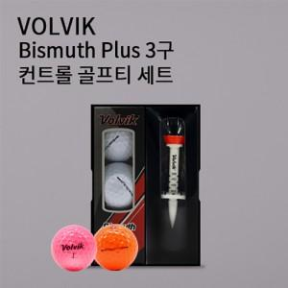

【상세/제작정보】

【인쇄/포장옵션】 | 전사 / 포장지포장

【공급단가】 | 수량 | 50~ | 100~ | 500~ | 1,000~ | 2,000~
*VAT별도 | 단가 | 14,370원 | 14,140원 | 13,800원 | 13,450원 | 13,220원

【상품 URL】 | https://dev.easy1.co.kr:443/src/goods_detail.php?gdno=26007

